东亚瑞晶苑
 | 中指数据 | 含供暖、物业
 | 小区名称
时间 | 时间 | 估价机构样本小区数据 | 样本数量 | 含物业费和取暖费
2021年四季度 | 2021-12-01 | 48.31 | 4 | 48.31 |  | 含物业费和取暖费
2022年一季度 | 2022-01-01 | 48.95 | 5 | 49.77 | 数据来源 | 平均月租金 | 结论
 | 2022-02-01 | 50.07 |  |  | 中指 | 50.41 | 52.15 | 税费 | 1.15
 | 2022-03-01 | 50.29 |  |  | 城研中心 | -- |  | 物业费 | 1.5
2022年二季度 | 2022-04-01 | -- | 3 | 50.28 | 市场数据 | 53.88 |  | 取暖费 | 2.5 | 30/年/平米
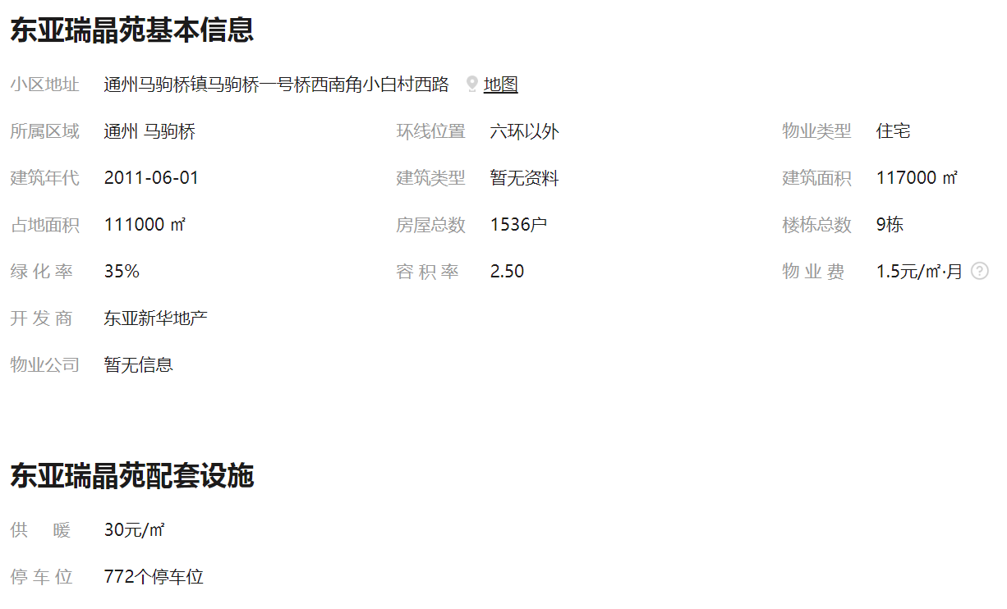
 | 2022-05-01 | 49.86 |  |  |  | 不含物业费和供暖费 | 47.00
 | 2022-06-01 | 50.7
2022年三季度 | 2022-07-01 | 53.16 | 4 | 52.61
 | 2022-08-01 | 51.2
 | 2022-09-01 | 53.47
2022年第四季度 | 2022-10-01 | 51.77 | 3 | 51.09
 | 2022-11-01 | 50.41
平均月租金（元/平方米/月） |  |  |  | 50.41

 | 市场调查数据 | 含供暖、物业
时间 | 时间 | 平均租金单价 | 样本数量 | 含物业费和取暖费
2021年四季度 | 2021-12-01 | -- | 0 | --
2022年一季度 | 2022-01-01 | -- | 2 | 58.4
 | 2022-02-01 | 58.40
 | 2022-03-01 | --
2022年二季度 | 2022-04-01 | 54.12 | 3 | 54.87
 | 2022-05-01 | --
 | 2022-06-01 | 55.61
2022年三季度 | 2022-07-01 | -- | 2 | 50.63
 | 2022-08-01 | 51.25
 | 2022-09-01 | 50.00
2022年第四季度 | 2022-10-01 | 50.62 | 2 | 51.63
 | 2022-11-01 | 52.63
平均月租金（元/平方米/月） |  |  |  | 53.88

合生世界村
 | 中指数据 | 含供暖、物业
 | 小区名称
时间 | 时间 | 估价机构样本小区数据 | 样本数量 | 含物业费和取暖费
2021年四季度 | 2021-12-01 | 46.71 | 3 | 46.71 |  | 含物业费和取暖费
2022年一季度 | 2022-01-01 | 46.27 | 5 | 46.37 | 数据来源 | 平均月租金 | 结论
 | 2022-02-01 | 46.94 |  |  | 中指 | 48.39 | 55.25 | 税费 | 1.2
 | 2022-03-01 | 45.91 |  |  | 城研中心 | -- |  | 物业费 | 2.48
2022年二季度 | 2022-04-01 | -- | 4 | 51.56 | 市场数据 | 62.11 |  | 取暖费 | 2.5
 | 2022-05-01 | 50.94 |  |  |  | 不含物业费和供暖费 | 49.07
 | 2022-06-01 | 52.17
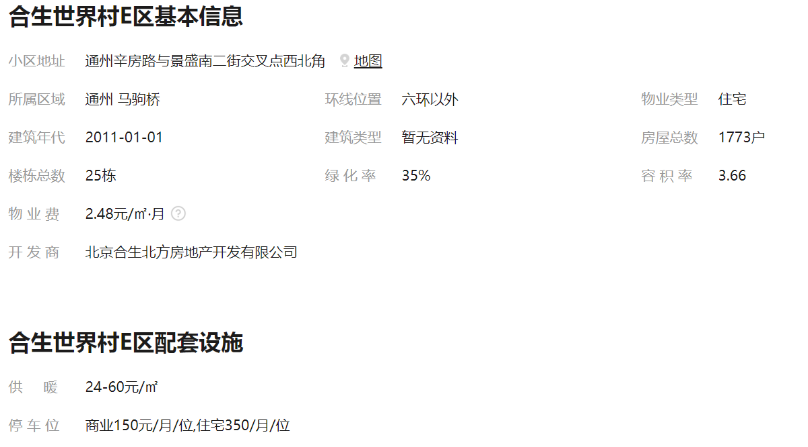
2022年三季度 | 2022-07-01 | 50.34 | 3 | 50.15
 | 2022-08-01 | 49.95
 | 2022-09-01 | --
2022年第四季度 | 2022-10-01 | -- | 2 | 47.15
 | 2022-11-01 | 47.15
平均月租金（元/平方米/月） |  |  |  | 48.39

 | 市场调查数据 | 含供暖、物业
时间 | 时间 | 平均租金单价 | 样本数量 | 含物业费和取暖费
2021年四季度 | 2021-12-01 | 71.29 | 1 | 71.29
2022年一季度 | 2022-01-01 | 65.42 | 2 | 64.24
 | 2022-02-01 | 63.06
 | 2022-03-01 | --
2022年二季度 | 2022-04-01 | 67.33 | 5 | 60.80
 | 2022-05-01 | 52.64
 | 2022-06-01 | 62.44
2022年三季度 | 2022-07-01 | -- | 2 | 53.12
 | 2022-08-01 | 53.12
 | 2022-09-01 | --
2022年第四季度 | 2022-10-01 | 54.17 | 3 | 61.08
 | 2022-11-01 | 67.98
平均月租金（元/平方米/月） |  |  |  | 62.11

珠江逸景
 | 中指数据 | 含供暖、物业
 | 小区名称
时间 | 时间 | 估价机构样本小区数据 | 样本数量 | 含物业费和取暖费
2021年四季度 | 2021-12-01 | 43.13 | 5 | 43.13 |  | 含物业费和取暖费
2022年一季度 | 2022-01-01 | 43.52 | 2 | 45.33 | 数据来源 | 平均月租金 | 结论
 | 2022-02-01 | 44.93 |  |  | 中指 | 45.89 | 47.11 | 税费 | 1
 | 2022-03-01 | 47.53 |  |  | 城研中心 | -- |  | 物业费 | 2.48
2022年二季度 | 2022-04-01 | 45.63 | 2 | 46.49 | 市场数据 | 48.32 |  | 取暖费 | 2.5
 | 2022-05-01 | 46.45 |  |  |  | 不含物业费和供暖费 | 41.13
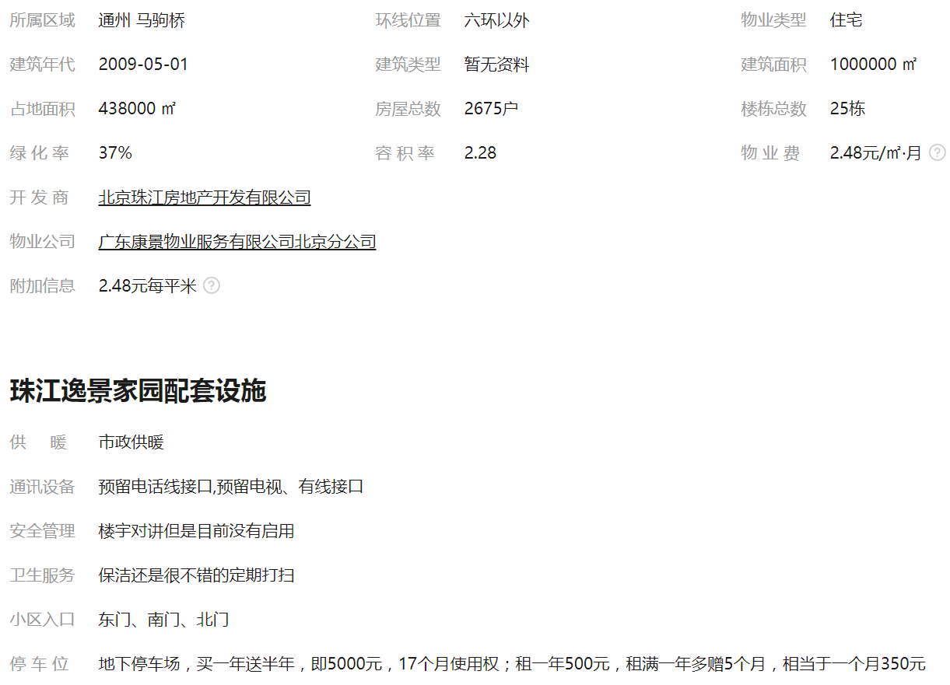
 | 2022-06-01 | 47.38
2022年三季度 | 2022-07-01 | 47.8 | 3 | 48.04
 | 2022-08-01 | 47.05
 | 2022-09-01 | 49.27
2022年第四季度 | 2022-10-01 | 46.66 | 2 | 46.47
 | 2022-11-01 | 46.27
平均月租金（元/平方米/月） |  |  |  | 45.89

 | 市场调查数据 | 含供暖、物业
时间 | 时间 | 平均租金单价 | 样本数量 | 含物业费和取暖费
2021年四季度 | 2021-12-01 | 47.15 | 2 | 47.15
2022年一季度 | 2022-01-01 | 46.9 | 4 | 50.33
 | 2022-02-01 | ——
 | 2022-03-01 | 53.76
2022年二季度 | 2022-04-01 | 45.16 | 5 | 46.02
 | 2022-05-01 | 46.39
 | 2022-06-01 | 46.52
2022年三季度 | 2022-07-01 | 46.51 | 6 | 46.72
 | 2022-08-01 | 46.17
 | 2022-09-01 | 47.49
2022年第四季度 | 2022-10-01 | 43.95 | 8 | 51.38
 | 2022-11-01 | 58.8
平均月租金（元/平方米/月） |  |  |  | 48.32

中指数据
小区 | 2022-11-01 08:00:43 | 2022-10-01 08:00:43 | 2022-09-01 08:00:43 | 2022-08-01 08:00:43 | 2022-07-01 08:00:43 | 2022-06-01 08:00:43 | 2022-05-01 08:00:43 | 2022-04-01 08:00:43 | 2022-03-01 08:00:43 | 2022-02-01 08:00:43 | 2022-01-01 08:00:43 | 2021-12-01 08:00:43
 | 平米租金(元/㎡·月) | 平米租金(元/㎡·月) | 平米租金(元/㎡·月) | 平米租金(元/㎡·月) | 平米租金(元/㎡·月) | 平米租金(元/㎡·月) | 平米租金(元/㎡·月) | 平米租金(元/㎡·月) | 平米租金(元/㎡·月) | 平米租金(元/㎡·月) | 平米租金(元/㎡·月) | 平米租金(元/㎡·月)
米拉village<马驹桥<通州区 | 61.02 | 61.26 | 65.33 | 62.81 | 63.94 | 55.66 | 57.34 | 57.89 | 58.68 | 56.56 | 57.21 | 57.47
珠江四季悦城<马驹桥<通州区 | 61 | 56.33 | 54.03 | 57.01 | 53.98 | 56.95 | 53.23 | -- | 54.56 | 56.54 | 51.9 | 52.46
金地格林小镇6<马驹桥<通州区 | 55.37 | 53.15 | 49.4 | 46.19 | 53.16 | 50.21 | 48.96 | -- | -- | 51.29 | 49.38 | 49.88
首开国风美仑<马驹桥<通州区 | 55.17 | 54.75 | 54.93 | 55.08 | 53.94 | 53.15 | 53.12 | 54.15 | 53.31 | 50.81 | 50.75 | 52
富力尚悦居A区<马驹桥<通州区 | 54.78 | 54.24 | 53.83 | 52.81 | 52.4 | -- | -- | -- | -- | -- | -- | --
合生世界花园<马驹桥<通州区 | 54.11 | 54.16 | 52.59 | 53.41 | 52.68 | 49.8 | 52.54 | 53.81 | 50.65 | 47.72 | 47.89 | 48.82
融科钧廷<马驹桥<通州区 | 51.97 | 52.74 | 53.41 | 51.25 | 53.43 | 49.26 | 49.41 | 46.57 | 45.43 | 49.53 | 49.1 | 48.79
融科香雪兰溪<马驹桥<通州区 | 51.23 | 53.33 | 54.13 | 51.38 | 53.69 | 53.78 | 51.93 | 51.98 | 49.38 | 46.86 | 46.12 | 47.43
星悦国际公寓<马驹桥<通州区 | 50.58 | 51.12 | 51.1 | -- | -- | -- | -- | -- | -- | -- | -- | --
东亚瑞晶苑<马驹桥<通州区 | 50.41 | 51.77 | 53.47 | 51.2 | 53.16 | 50.7 | 49.86 | -- | 50.29 | 50.07 | 48.95 | 48.31
莲水怡园<马驹桥<通州区 | 49.37 | 51.39 | 53.06 | 49.43 | 52.76 | 47.41 | 49.77 | 50.9 | 52.73 | 49.54 | 49.04 | 48.21
新海北里<马驹桥<通州区 | 49 | 52.87 | 56.25 | -- | -- | -- | -- | -- | -- | -- | -- | 50.48
新海南里<马驹桥<通州区 | 48.07 | 47.81 | 49.05 | -- | 49.9 | 48.99 | 47.6 | -- | 47.8 | 46.07 | 46.22 | 48.09
合生世界村<马驹桥<通州区 | 47.15 | -- | -- | 49.95 | 50.34 | 52.17 | 50.94 | -- | 45.91 | 46.94 | 46.27 | 46.71
BDA样本<马驹桥<通州区 | 47.07 | 47.27 | 46.26 | 44.65 | 47.25 | 46.03 | 47.41 | -- | 47.03 | 46.44 | 45.25 | 45.71
珠江逸景家园<马驹桥<通州区 | 46.27 | 46.66 | 49.27 | 47.05 | 47.8 | 47.38 | 46.45 | 45.63 | 47.53 | 44.93 | 43.52 | 43.13
宏仁家园<马驹桥<通州区 | 45.48 | 45.63 | 46.17 | 47.84 | 46.37 | 46.71 | 44.74 | 47.04 | 45.53 | 44.55 | 43.64 | 44.28
一世情园<马驹桥<通州区 | 45.36 | 45.85 | 46.03 | 44.06 | 45.13 | 43.22 | -- | -- | -- | 41.74 | 42.54 | 43.1
合生世界村E区<马驹桥<通州区 | 44.5 | 47.41 | 48.35 | -- | -- | 48.19 | 46.1 | -- | -- | -- | -- | --
